Описание
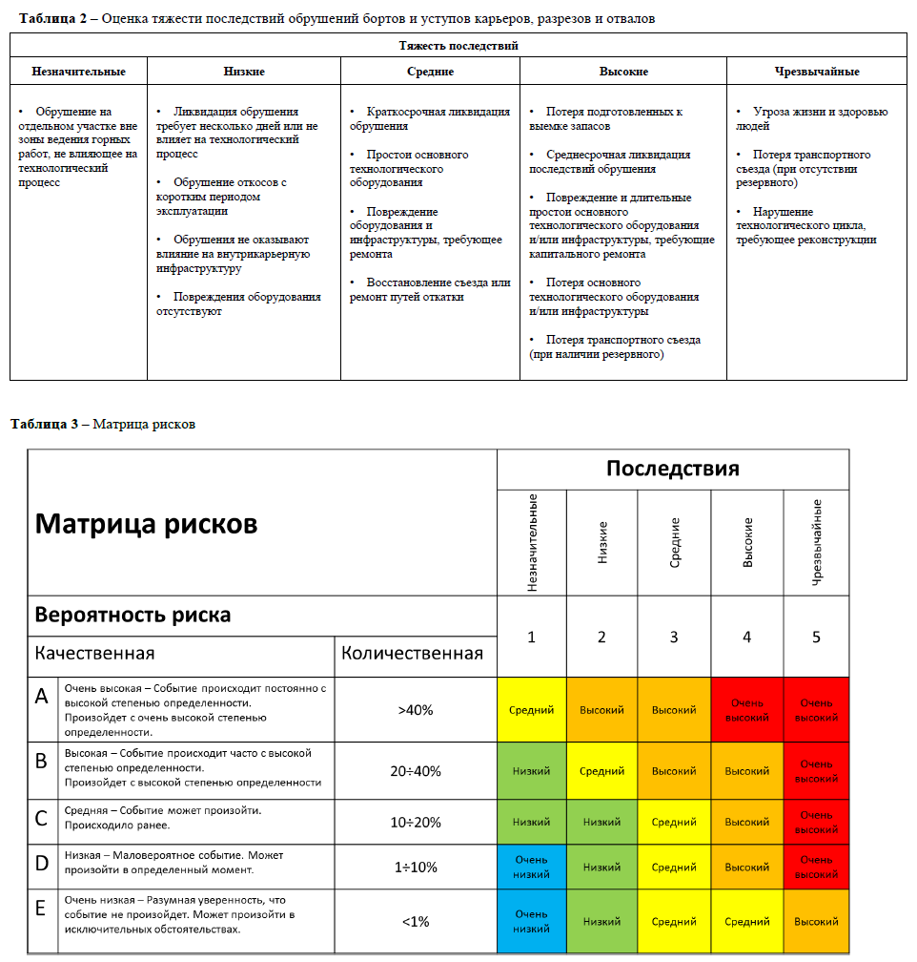
Вкладка Domain Parameters - Параметры домена
Структурный домен | Название домена | DOMAIN
Выборка азимута падения | Наименьшее, ° | FROM | Интервал значений азимута падения откосов в домене (От - До) и шаг расчёта по азимуту падения
 | Наибольшее, ° | TO
 | Шаг, ° | STEP
Геометрия откоса | Проектная высота откоса, м | BH
 | Проектная ширина бермы, м | BW
 | Угол наклона бермы, ° | UFA
Степень ответственности домена | Проектирование доработки | FIN | 1 - Да 0 - Нет
 | Наличие ответственных сооружений | PEC
 | Безлюдная технология | UMT
 | Тяжесть последствий | CSF | Оценка тяжести последствий обрушений по шкале от 1 до 5 (из матрицы рисков)
Свойства породного массива | Объемный вес, т/м3 | G
 | Размер блока, м | BS
 | Коэффициент размягчения | Ksof
 | Сцепление в образце, МПа | COH_S
 | Угол внутреннего трения в образце, ° | PHI_S
Свойства развала | Коэффиицент развала | SF
 | Угол ест. откоса, ° | AR
Параметры бермы | Срок Службы Бермы, лет | Btime
 | Минимальная ширина для оборудования, м | Beq
 | Эффективная ширина, м | Bef

Вкладка Joint Sets Properties - Свойства систем трещин
Структурный домен | Название домена | DOMAIN
Система трещин | Название системы трещин | SET
Масштаб системы | Система трещин в масштабе группы уступов | OSS | 1 - Да 0 - Нет
Ориентация | Угол падения, ° | DIP | Среднее значение угла падения трещин в системе
 | Азимут падения, ° | DDIR | Среднее значение азимута падения трещин в системе
Разброс | Разброс по углу падения, ° | S_DIP | Ширина интервала разброса угла падения трещин в системе (DIP ± S_DIP/2)
 | Разброс по азимуту падения, ° | S_DDIR | Ширина интервала разброса азимута падения трещин в системе (DIPDIR ± S_DDIR/2)
Прочность по трещинам | Сцепление, т/м2 | COH_J
 | Угол внутреннего трения, ° | PHI_J

Вкладка Back Analysis - Данные для обратных расчётов
Домен | Название домена | DOMAIN
Обрушение | Название обрушения | COLLAPSE
 | Объемный вес, т/м3 | G
 | Высота обрушения откоса, м | FH
Откос | Угол падения, ° | DIP
 | Азимут падения, ° | DDIR
Система 1 | Угол падения, ° | J1_DIP
 | Азимут падения, ° | J1_DDIR
Система 2 | Угол падения, ° | J2_DIP
 | Азимут падения, ° | J2_DDIR
Трещина отрыва | Угол падения, ° | TC_DIP
 | Азимут падения, ° | TC_DDIR
 | Расстояние от бровки, м | TC_DIST

